Hoja2
SERVICIOS ADICIONALES

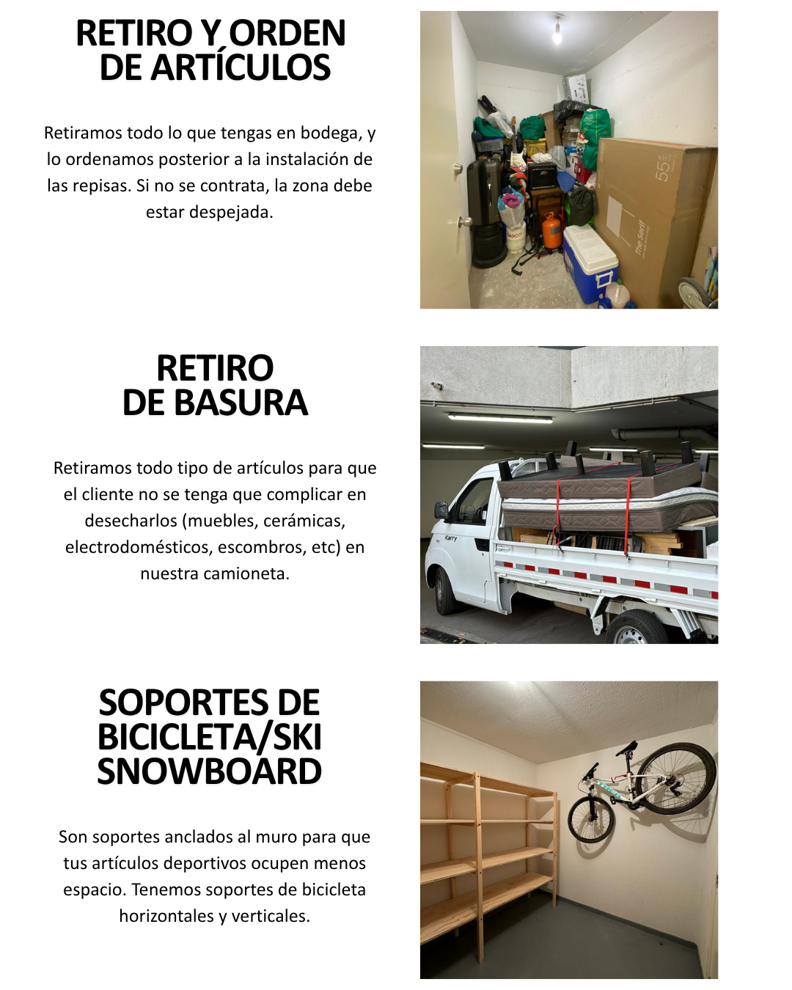
 | PAULA DIETERT
 | -
 | -
 | 974139187

REPISAS

1.63 | 0.48 | 2 | 4 | 1 | 90000
1.48 | 0.48 | 1 | 2 | 1 | 50000
 |  |  |  | 0 | 40000
RETIRO DE BASURA |  |  |  | 0 | 50000
 |  |  |  | 0 | 30000
CAJAS ORGANIZADORAS
 |  | 1

 |  | LINK DE PAGO
 |  | link.mercadopago.cl/repisasdonmaxi | https://link.mercadopago.cl/repisasdonmaxi

 |  |  | https://link.mercadopago.cl/repisasdonmaxi
 |  |  | https://link.mercadopago.cl/repisasdonmaxi
 |  |  | https://link.mercadopago.cl/repisasdonmaxi

Hoja4
RACKS CON CAJAS ORGANIZADORAS

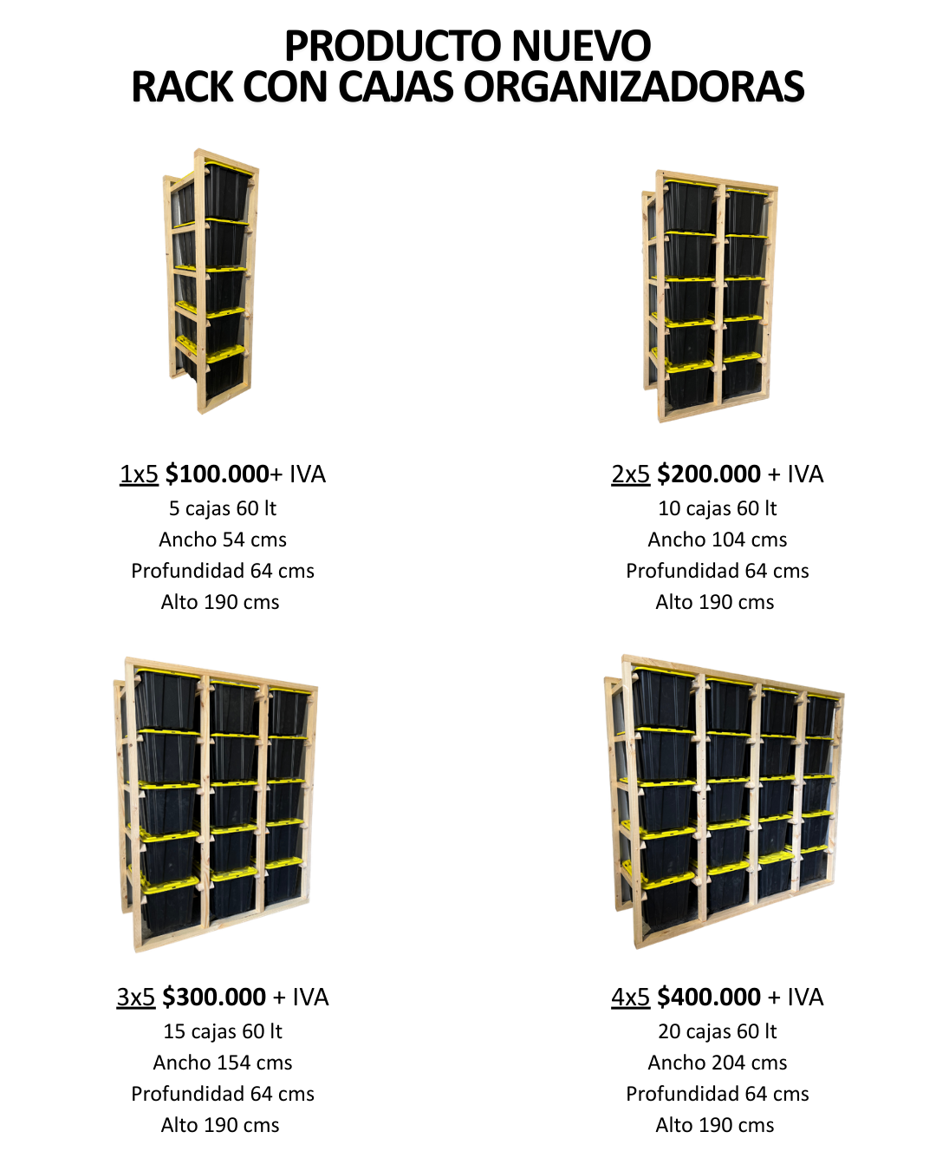

 | PAULA DIETERT
 | -

 | 974139187

REPISAS

1.63 | 0.48 | 2 | 4 | 1 | 90000
1.48 | 0.48 | 1 | 2 | 1 | 50000
 |  |  |  | 0 | 40000
RETIRO DE BASURA |  |  |  | 0 | 50000
 |  |  |  | 0 | 30000
CAJAS ORGANIZADORAS
 |  | 1

Hoja8
CAJAS ORGANIZADORAS

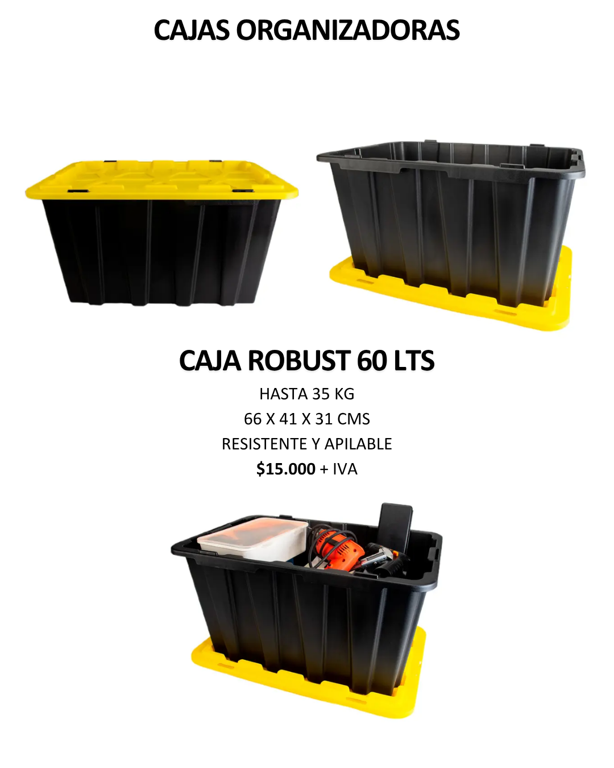

 | PAULA DIETERT
 | -

 | 974139187

REPISAS

1.63 | 0.48 | 2 | 4 | 1 | 90000
1.48 | 0.48 | 1 | 2 | 1 | 50000
 |  |  |  | 0 | 40000
RETIRO DE BASURA |  |  |  | 0 | 50000
 |  |  |  | 0 | 30000
CAJAS ORGANIZADORAS
 |  | 1

Hoja3
GALERÍA DE IMÁGENES

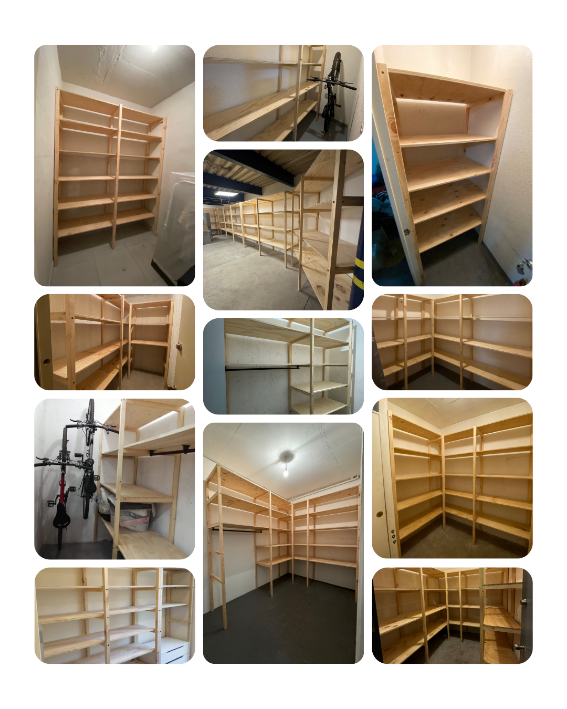
 |  |  |  | VER PORTAFOLIO COMPLETO:
 |  |  |  | WWW.DONMAXI.CL/GALERIA

 | PAULA DIETERT
 | -
 | -
 | 974139187

REPISAS

1.63 | 0.48 | 2 | 4 | 1 | 90000
1.48 | 0.48 | 1 | 2 | 1 | 50000
 |  |  |  | 0 | 40000
RETIRO DE BASURA |  |  |  | 0 | 50000
 |  |  |  | 0 | 30000
CAJAS ORGANIZADORAS
 |  | 1

 |  | LINK DE PAGO

 |  | link.mercadopago.cl/repisasdonmaxi | https://link.mercadopago.cl/repisasdonmaxi
 |  |  | https://link.mercadopago.cl/repisasdonmaxi

 |  |  | https://link.mercadopago.cl/repisasdonmaxi

Hoja5
PREGUNTAS FRECUENTES

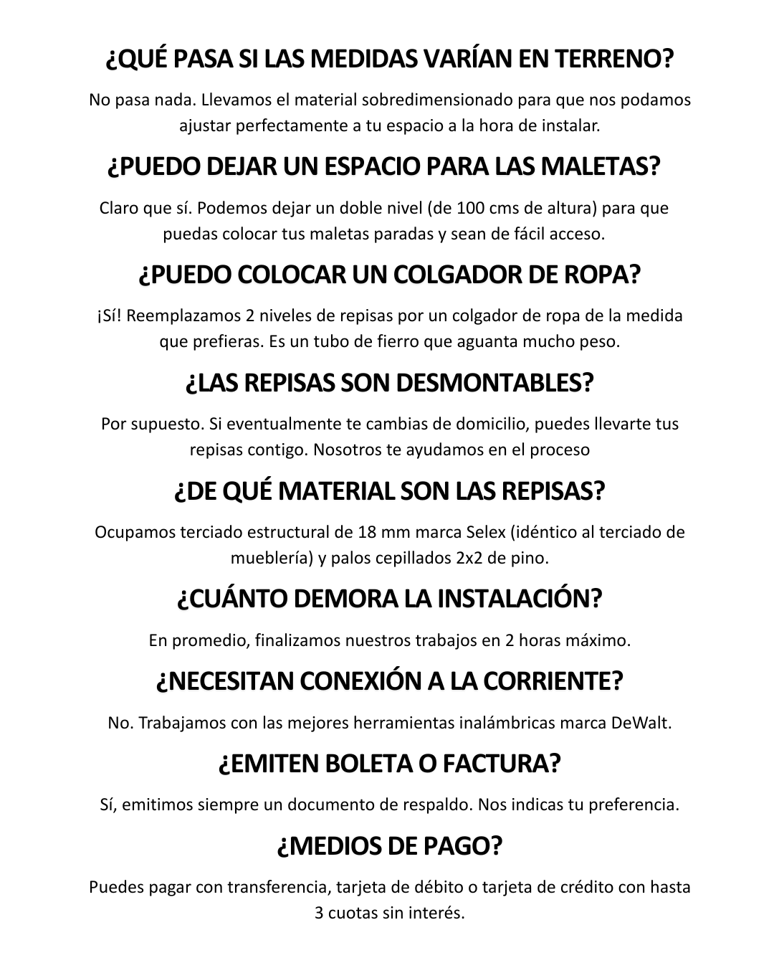
 | PAULA DIETERT
 | -

 | 974139187

REPISAS

1.63 | 0.48 | 2 | 4 | 1 | 90000
1.48 | 0.48 | 1 | 2 | 1 | 50000
 |  |  |  | 0 | 40000
RETIRO DE BASURA |  |  |  | 0 | 50000
 |  |  |  | 0 | 30000
CAJAS ORGANIZADORAS
 |  | 1

